상품제안서
카르페디엠 머플러우산 세트 | 상품코드: S44122

 |  |  |  |  |  |  | 02-713-8555 | www.synergygift.co.kr
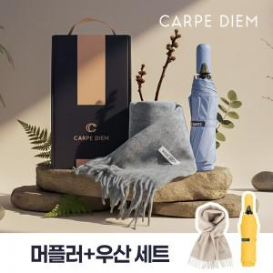

【상세/제작정보】 | <span style="font-size: 14pt;">※ 우산인쇄 기준 / 머플러 인쇄불가</span>

【인쇄/포장옵션】 | 실크, 원단실크1도 / 포장불가능

【공급단가】 | 수량 | 30~ | 50~ | 100~ | 300~ | 500~
*VAT별도 | 단가 | 21,970원 | 21,100원 | 20,240원 | 19,720원 | 19,200원

【상품 URL】 | https://www.synergygift.co.kr:443/src/goods_detail.php?gdno=44122

